PC端
 | 客户关系管理平台 |  | 字段名称为此版为需要的字段，其他的信息和之前设计的版本一样就好
模块 |  | 功能 |  |  | 字段说明
登入注册 |  | 企业注册 |  |  | 企业名字： | 企业的真实名字（非法字符验证）
 |  |  |  |  | 手机验证码： | 企业联系人的电话
 |  |  |  |  | 密码： | 至少两位以上的字符，最少6位数
 |  |  |  |  | 邀请码： | 大小写字母加数字（非法字符验证）

 |  | 个人注册 |  |  | 客户名字： | 客户的真实名字（非法字符验证）
 |  |  |  |  | 手机验证码：
 |  |  |  |  | 密码：
 |  |  |  |  | 邀请码：

 |  | 登入 |  |  | 未注册时的登入
 |  |  |  |  | 自己注册后的登入
 |  |  |  |  | 邀请码注册后的登入

展示模块 | 一级展示内容 | 二级展示内容 | 说明 |  | 权限说明
招投标信息管理 | 招投标信息的详细信息
进入系统 |  |  | 或时在导航栏处显示，或是在首页上添加一个进入功能界面的入口 |  | 登入之后才能进入操作系统

关于我们

联系小艾 |  |  | ISSP系统的聊天系统，有问题可以通过此入口联系我们
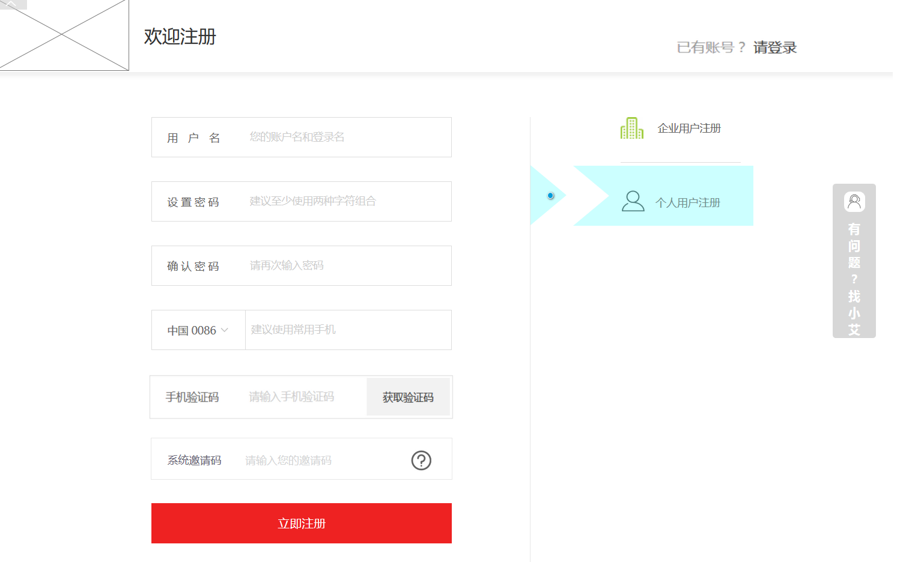
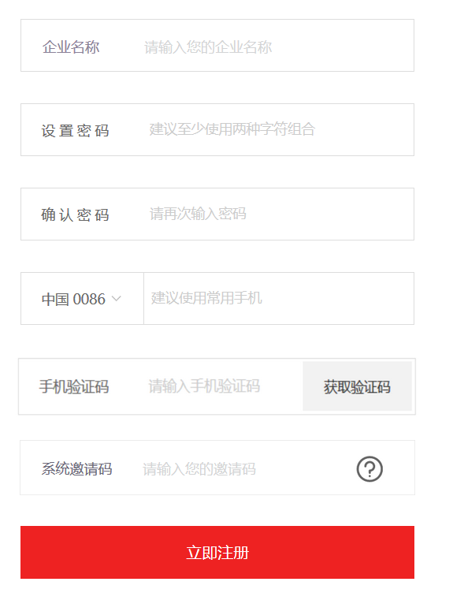

进入功能系统后

模块名： | 招投标信息管理（会员用户可以在此添加自己想看的招投标信息）

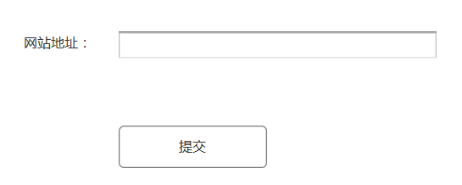

 | 提交完之后后台进行审核，可以做进行在首页上进行展现，不可以则进行反馈

模块名： | 资料库

 | 项目信息
 | 项目名称 | 项目类型 | 业务类型 | 数据来源 | 项目收集时间 | 创建人 | 项目地区 | 项目立项情况 | 站点经纬度 | 甲方公司 | 甲方和中标单位的合同 |  | 中标单位名称 | 业主客户名称
 |  | 宏站 | 通讯类 |  |  |  | 广州项目组 | 立项 |  | 移动 | 无
 |  | 微站 | 软件类 |  |  |  | 佛山项目组 | 未立项 |  | 联通 | 上传附件
 |  | 驻地网 |  |  |  |  | 湛江项目组 | 预立项 |  | 电信
 |  |  |  |  |  |  | 江门项目组 |  |  | ...

 | 中标单位信息
 | 中标单位名称 | 公司成立时间 | 公司类型 | 主要产品和服务 | 注册资金 | 地区 | 公司经纬度 |  | 数据来源 | 与中标单位的合同
 |  |  |  |  |  |  |  |  | 中标单位上传 | 未签订
 |  |  |  |  |  |  |  |  | 其他渠道来源 | 签订上传附件/合同签订时间/合同开始时间/合同结束时间

 | 企业邮箱 | 企业网站 | 企业电话 | 联系人名字 | 联系人职位 | 联系人电话 | 联系人微信 | 联系人邮箱 | 联系人的性格 | 联系人脾气 |  | 联系人兴趣 | 共同认识的人

 | 业主客户信息
 | 客户姓名 | 性別 | 年龄 | 客户状态 | 组织规模 | 重要级别 | 地区 | 地区经纬度 | 电话 | 微信 | 客户性格 | 客户脾气 |  | 客户兴趣 | 共同认识的人

 | 业主提供的身份证明 | 与业主签订的合同 | 甲方和业主的合同 | 数据来源
 | 房产证 | 未签订 | 未签订 | 业主需求上传
 | 单位授权证明 | 上传合同附件 | 上传合同附件 | 其他渠道来源
 | 土地使用证
 | 营业执照信息

 | 设备搭建环境信息
 | 建筑类型 | 空间大小 | 地区供电情况 | 供电价格 | 空调排水 | 接地 | 传输路由 | 承重 | 手机网络信号情况 |  | 周围辐射情况
 | 车库
 | 地下室
 | 楼顶
 | 等

 | 我的文档
 | 备注： | 上传任意格式的附件 | 文档，图片等。。。
 | EP：

 | 以上的合同信息要和ISPP系统中的商务合同管理相关联，将合同信息保存到ISSP系统中

模块名： | 任务代办

 | 1 | 支持日，周，月 三种切换模式
 | 2 | 系统会跟会根据任务规划自动的往日历里添加任务
 | 3 | 允许使用者添加任务提醒事件
 | 4 | 关联任务分配模块，下发的任务完成后，在客户端点击完成。任务条目变成灰色
 | 5 | 系统根据资料库里面的信息将客户的性格等特点与“商务洽谈”模块相关联，将商务浅谈的技巧一并在详情中显示
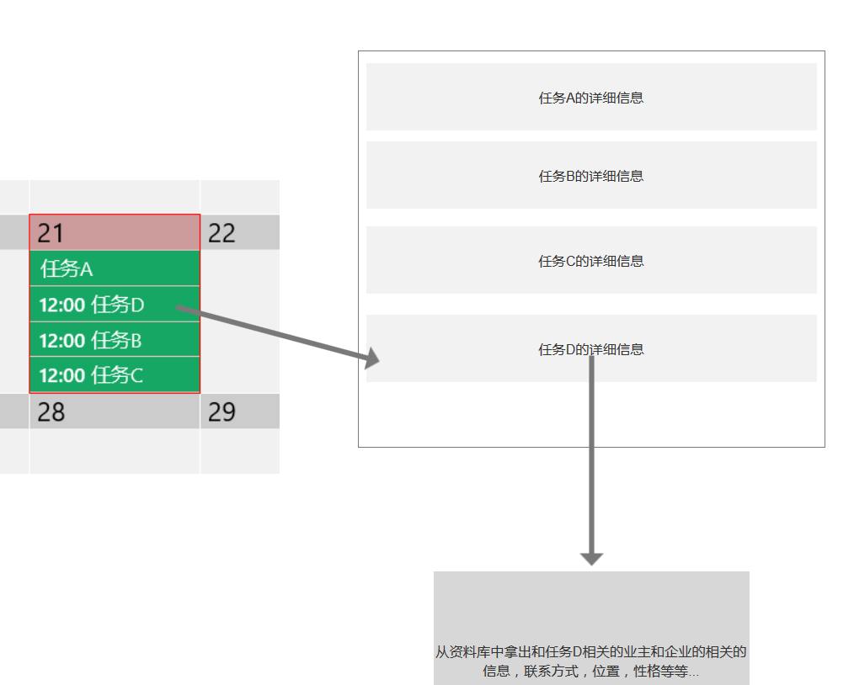
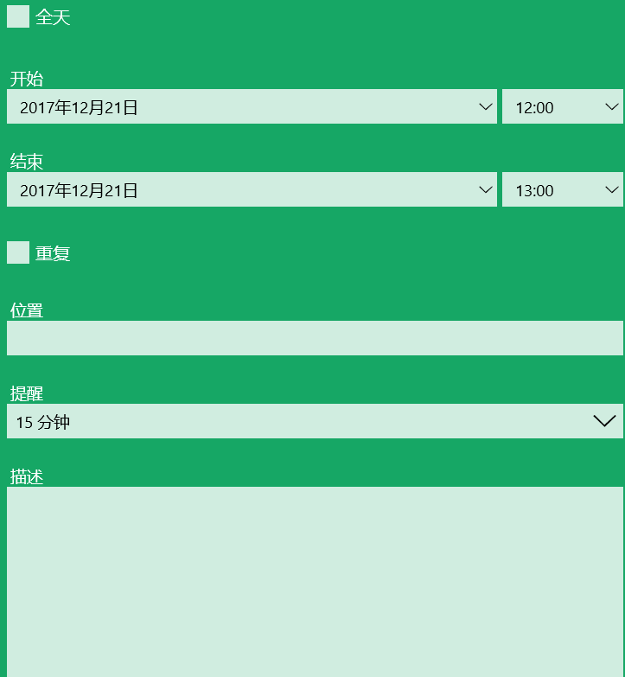
 |  |  |  |  | 5

 | 展示某单一项目的流程进度

模块名： | 项目进度管理 | 备注：只展示状态和进度
 | 图形化进行展示
 | 将流程图里面的节点按照第二版的图形化显示就可
 | 资料收集进度
 | 项目信息收集进度
 | 中标单位信息收集进度
 | 业主客户信息收集进度
 | 设备搭建环境信息收集进度
 | 项目流程进度
 | 项目名称
 | 项目类型
 | 资料库收集阶段
 | 选址阶段
 | 设计院勘察阶段
 | 设计院已出方案
 | 方案会审阶段
 | 材料申请阶段
 | 进场阶段
 | 施工中
 | 已完工
 | 设备已开通
 | 已优化
 | 已转资
 | 已验收
 | 已退料 |  |  | 备注： | 当项目类型是微站的时候才会出现已退料这个节点
 | 已送审
 |  |  |  | 每个字段都是一个节点。

中标单位发布需求时填写的信息
 | 中标单位发布需求时填写的字段
 | 公司名称 | 公司成立时间 | 公司类型 | 主要产品和服务 | 注册资金 | 地区
 | 对应到资料库中的中标单位名称

 | 必填 |  | 必填 | 必填 |  | 必填

 | 企业邮箱 | 企业网站 | 企业电话 | 联系人名字 | 联系人性别 | 联系人职位 | 联系人电话 | 联系人微信 | 业务类型 | 项目类型 | 项目说明
 | 必填 |  | 必填 | 必填 | 必填 | 必填 | 必填

业主发布需求时填写的字段
 | 业主发布需求时填写的字段
 | 客户姓名 | 性別 | 年龄 | 地区 | 业务类型 | 项目类型 | 项目说明

